背包问题
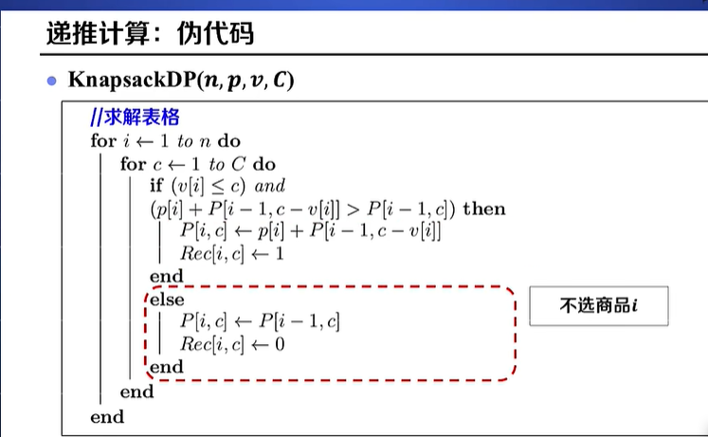
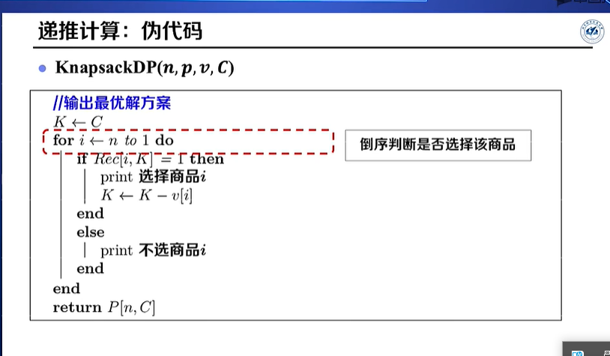
商品 | 价格 | 体积 | 背包体积C=13
啤酒 | 24 | 10 | Vi | 10 | 3 | 4 | 5 | 4
汽水 | 2 | 3 | Pi | 24 | 2 | 9 | 10 | 9
饼干 | 9 | 4
面包 | 10 | 5
牛奶 | 9 | 4
 |  |  | 递推公式：P[i,c]=Max(P[i-1,c-vi] + P[i], P[i-1,c])

 |  |  | P[i,c] | c=0 | 1 | 2 | 3 | 4 | 5 | 6 | 7 | 8 | 9 | 10 | 11 | 12 | 13
 |  |  | i=0 | 0 | 0 | 0 | 0 | 0 | 0 | 0 | 0 | 0 | 0 | 0 | 0 | 0 | 0
 |  |  | 1 | 0 | 0 | 0 | 0 | 0 | 0 | 0 | 0 | 0 | 0 | 24 | 24 | 24 | 24
 |  |  | 2 | 0 | 0 | 0 | 2 | 2 | 2 | 2 | 2 | 2 | 2 | 24 | 24 | 24 | 26
 |  |  | 3 | 0 | 0 | 0 | 2 | 9 | 9 | 9 | 11 | 11 | 11 | 24 | 24 | 24 | 26
 |  |  | 4 | 0 | 0 | 0 | 2 | 9 | 10 | 10 | 11 | 12 | 19 | 24 | 24 | 24 | 26
 |  |  | 5 | 0 | 0 | 0 | 2 | 9 | 10 | 10 | 11 | 18 | 19 | 24 | 24 | 24 | 28

 |  |  | 记录决策过程：Rec[i-c]= 1,选择商品；0不选商品，选择的商品5，4，3

 |  |  | P[i,c] | c=0 | 1 | 2 | 3 | 4 | 5 | 6 | 7 | 8 | 9 | 10 | 11 | 12 | 13
 |  |  | 1 | 0 | 0 | 0 | 0 | 0 | 0 | 0 | 0 | 0 | 0 | 1 | 1 | 1 | 1
 |  |  | 2 | 0 | 0 | 0 | 1 | 1 | 1 | 1 | 1 | 1 | 1 | 0 | 0 | 0 | 1
 |  |  | 3 | 0 | 0 | 0 | 0 | 1 | 1 | 1 | 1 | 1 | 1 | 0 | 0 | 0 | 0
 |  |  | 4 | 0 | 0 | 0 | 0 | 0 | 1 | 1 | 0 | 1 | 1 | 0 | 0 | 0 | 0
 |  |  | 5 | 0 | 0 | 0 | 0 | 0 | 0 | 0 | 0 | 1 | 0 | 0 | 0 | 0 | 1

编辑距离
